상품제안서
웨빙끈 고리형 네임택 웨이빙 이름표 | 상품코드: F22353

 |  |  |  |  |  |  | 02-412-0044 | www.easy1.co.kr
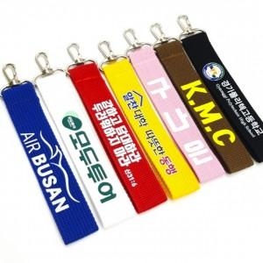

【상세/제작정보】

【인쇄/포장옵션】 | 풀칼라 / OPP(비닐)

【공급단가】 | 수량 | 100~ | 300~ | 500~ | 1,000~ | 3,000~
*VAT별도 | 14*2.5cm | 2,940원 | 2,830원 | 2,730원 | 2,620원 | 2,520원
 | 20*3cm | 3,080원 | 2,970원 | 2,860원 | 2,750원 | 2,640원

【상품 URL】 | https://dev.easy1.co.kr:443/src/goods_detail.php?gdno=22353

